Solicitud gráfica
 | Área: | Matemáticas |  |  | Fecha:
 | Grado: | 7 |  |  | 2015-08-20
 | Título del tema: | División de números enteros |  |  | ¿Cuaderno de estudio o recurso? | Recurso
 | Editor: | Diana Velasquez |  |  | Motor del recurso | M5A

 | Código guión o recurso: | MA_07_02_CO | ← Para determinar este código, visite la hoja de Ayuda
 |  |  |  |  | ESPECIFICACIÓN DE ARCHIVOS A ENTREGAR
Núm. | Archivo Shutterstock o ruta en web | Imagen para: | Tipo | Ubicación de la imagen en el recurso M5A | Nombre imagen SMALL | Tamaño imagen SMALL | Nombre imagen ZOOM | Tamaño imagen ZOOM | Descripción | Observaciones
IMG01 | 239833312 | Recurso M5A | Ilustración | Contenido | MA_07_02_CO_IMG01n.png | 286 x 286 px | MA_07_02_CO_IMG01a.png | 500 x 500 px | Terreno
IMG02 | 239833312 | Recurso M5A | Ilustración | Contenido | MA_07_02_CO_IMG02n.png | 286 x 286 px | MA_07_02_CO_IMG02a.png | 500 x 500 px | Terreno | 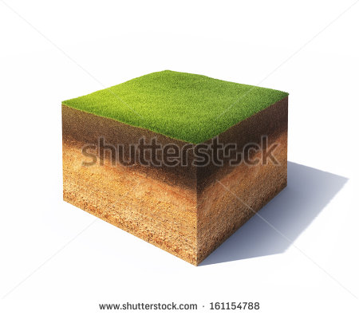
IMG03 | 228656692 | Recurso M5A | Ilustración | Contenido | MA_07_02_CO_IMG03n.png | 286 x 286 px | MA_07_02_CO_IMG03a.png | 500 x 500 px | Imangen que denota la idea de deuda | 
IMG04 | 225586525 | Recurso M5A | Ilustración | Contenido | MA_07_02_CO_IMG04n.png | 286 x 286 px | MA_07_02_CO_IMG04a.png | 500 x 500 px | Imangen que denota la idea de ahorro

